判定シート
 | くるみん助成金 対象事業主判定シート |  |  |  |  |  |  |  | ※自動計算により くるみん・くるみんプラス認定先の本年度助成対象なのかを 確認することができます。 |  |  |  | 令和5年度版
 | くるみん認定・くるみんプラス認定取得事業者用

① | くるみん認定日を入力してください |  |  |  |  |  |  |  | ※本事業における年度とは国の会計年度(4月1日～3月31日)のことを指します。
入力項目 |  | 年 | 月 |  | 日 |  | 令和4年4月1日以降にくるみん認定を取得事業主が対象です。

 | くるみん認定取得年度は
 |  |  | です

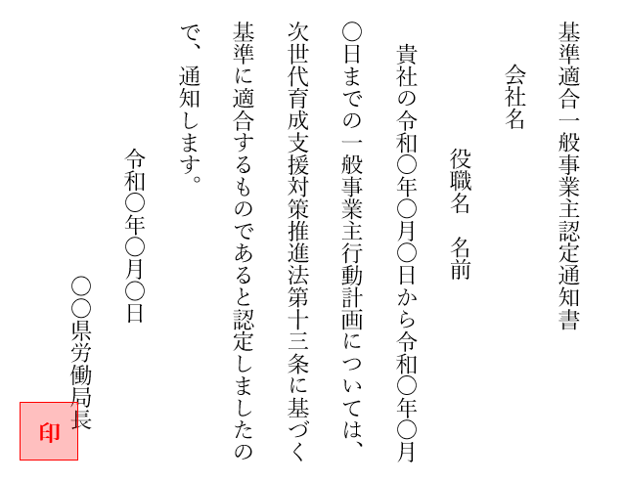
くるみん認定書を 確認して下さい
①
②
② | 行動計画期間を入力してください
入力項目 |  | 年 | 月 |  | 日 | ～ |  | 年 |  | 月 |  | 日

③ | 御社の会計（事業）年度を入力してください
入力項目 |  | 月 | 日 | ～ |  |  |  | 月 |  | 日

 | このくるみん認定を受けた
 | 行動計画終了日の属する事業年度の末日は
 |  |  | です

※プラチナくるみん認定取得事業者は
この申請要件に当てはまりません。
 | くるみん認定・くるみんプラス認定取得事業者の
 | 申請要件は
 |  |  | です。

■このシートについて
※ |  | セルの部分に数値を入力してください。それ以外の箇所は保護をかけており、入力できません。
※ | この「くるみん助成金 対象事業主判定シート」を使用することに伴う いかなる直接的・間接的な損害について、その責を負いません。
※ | このシートは、Microsoft Excel 2019（Windows版）で作成しています。 |  |  |  |  |  |  |  |  |  | くるみん助成金事務局

